Security algorithm
Security algorithm 安全算法
Description描述: The Security algorithm used to generate key by seed in the SecurityAccess Service(0x27) will be provided by CK after kick-off of the project . 在项目中由长跨提供的安全算法主要用于在安全访问服务（0x27）中由种子生成的密钥

ECU name: IEHB ECU名称：IEHB

 | 增强型诊断安全算法
 |  | 0xA9,0xC6,0x13,0x91
 | Bootloader安全算法
 |  | 0x99,0xCD,0x43,0x95
 |  |  | oil序号 | 同驭反馈 | 客户反馈
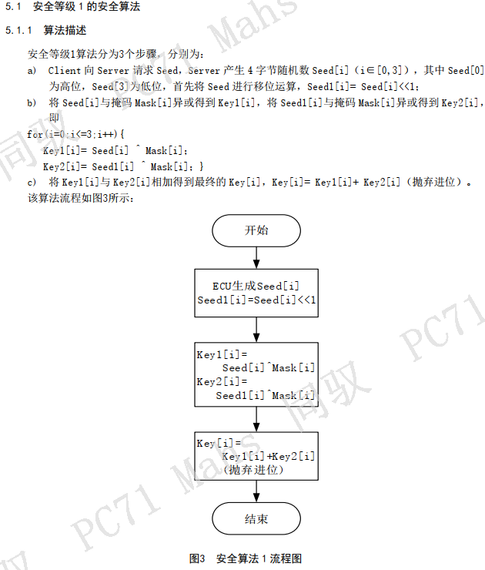
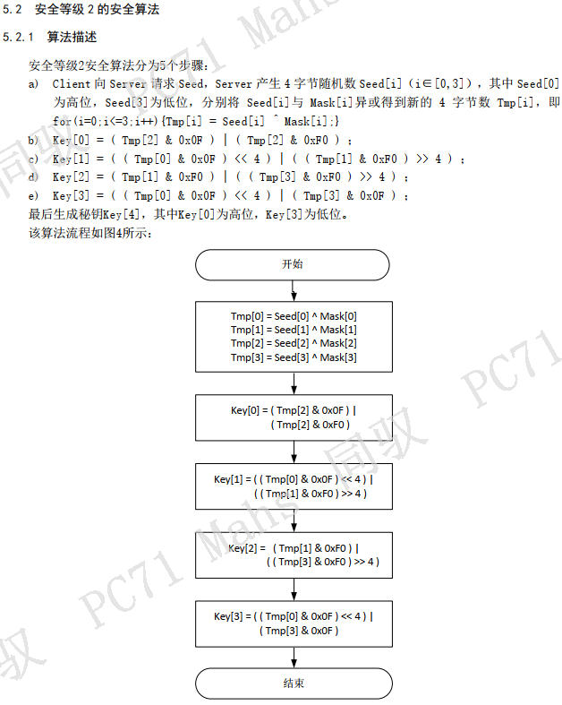
 |  |  | 1900-01-01 | 增强型诊断安全算法是否对应：《QKY J5077-2022 CAN诊断安全算法规范.pdf》中的安全等级1算法 | L1对应算法1
 |  |  | 1900-01-02 | Bootloader安全算法是否对应：《QKY J5077-2022 CAN诊断安全算法规范.pdf》中的安全等级2算法 | LFBL对应算法2
 |  |  | 1900-01-03 | 请客户输入：该项目安全等级1、安全等级2的Mask

